상품제안서
보틀로만 RE 리유저블 포시즌텀블러 | 상품코드: S05853

 |  |  |  |  |  |  | 02-713-8555 | www.synergygift.co.kr
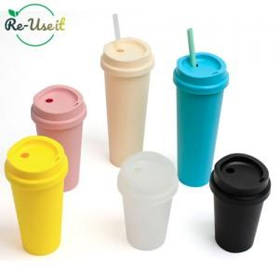

【상세/제작정보】 | 환경을 생각하는 친환경 보틀

【인쇄/포장옵션】 | 실크 / 포장불가능

【공급단가】 | 수량 | 100~ | 300~ | 1,000~ | 3,000~ | 10,000~
*VAT별도 | 355ml | 1,630원 | 1,550원 | 1,480원 | 1,450원 | 1,400원
 | 473ml | 1,760원 | 1,680원 | 1,600원 | 1,570원 | 1,520원
 | 650ml(품절) | 2,020원 | 1,930원 | 1,830원 | 1,800원 | 1,740원

【상품 URL】 | https://www.synergygift.co.kr:443/src/goods_detail.php?gdno=18698

